３充足状況
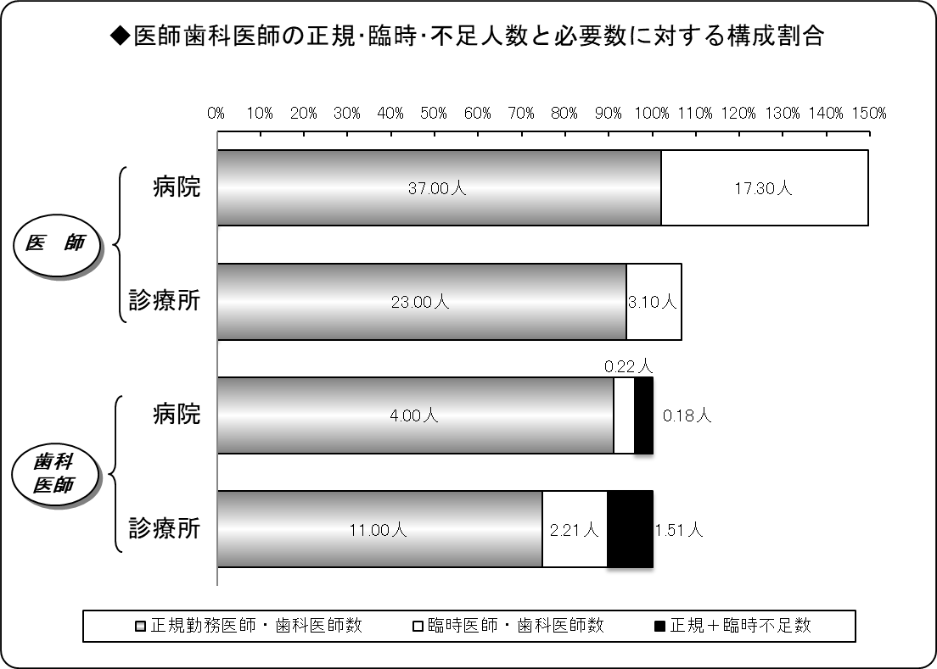
３ 医師・歯科医師の医療法上充足状況
令和２年４月１日現在
区分 |  | 医師 |  |  | 歯科医師
 |  | 病院 | 診療所 | 計 | 病院 | 診療所 | 計
施設数 |  | 7 | 22 | 29 | 2 | 12 | 14
必要数（医師・歯科医師） | ① | 36.29 | 24.46 | 60.75 | 4.39 | 14.72 | 19.12
正規勤務医師・歯科医師数 | ② | 37.00 | 23.00 | 60.00 | 4.00 | 11.00 | 15.00
臨時医師・歯科医師数 | ③ | 17.30 | 3.10 | 20.40 | 0.22 | 2.21 | 2.43
計 ②＋③ | ④ | 54.30 | 26.10 | 80.40 | 4.22 | 13.21 | 17.43
正規充足率 | ②／① | 101.96% | 94.02% | 98.76% | 91.02% | 74.71% | 78.46%
正規＋臨時充足率 | ④／① | 149.63% | 106.68% | 132.33% | 96.02% | 89.75% | 91.19%
正規不足数 | ①－② | △ 0.71 | 1.46 | 0.75 | 0.39 | 3.72 | 4.12
正規＋臨時不足数 | ①－④ | △ 18.01 | △ 1.63 | △ 19.64 | 0.17 | 1.51 | 1.68
※出張診療所を除く。
※必要数とは、病院では医療法上の数。診療所では施設の実情に応じた数。
※小数点第３位四捨五入。

４病院別充足状況
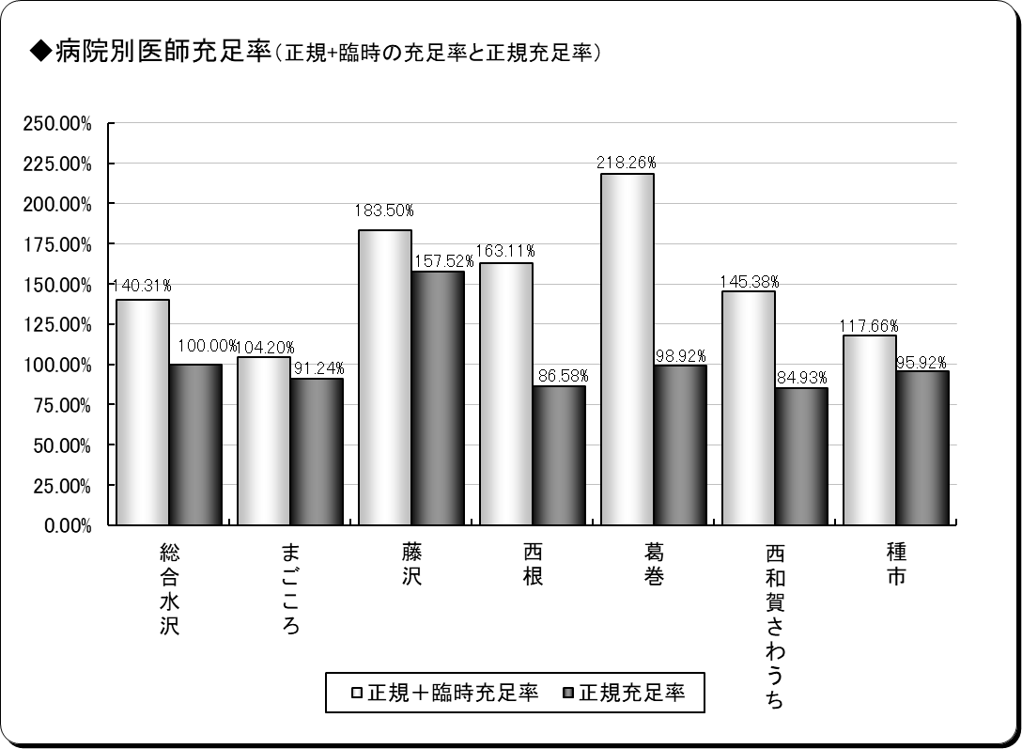
４ 医師の病院別医療法上充足状況
令和２年４月１日現在
保険者名 | 施設名 | 必要数 | 現員数 |  | 過不足数 |  | 充足率
 |  |  |  | 正規現員数 |  | 正規過不足数 |  | 正規充足率
奥州市 | 総合水沢 | 10.00 | 14.03 | 10.00 | 4.03 | 0.00 | 140.31% | 100.00%
 | まごころ | 5.48 | 5.71 | 5.00 | 0.23 | △ 0.48 | 104.20% | 91.24%
一関市 | 藤沢 | 4.44 | 8.15 | 7.00 | 3.71 | 2.56 | 183.50% | 157.52%
八幡平市 | 西根 | 4.62 | 7.54 | 4.00 | 2.92 | △ 0.62 | 163.11% | 86.58%
葛巻町 | 葛巻 | 4.04 | 8.83 | 4.00 | 4.78 | △ 0.04 | 218.26% | 98.92%
西和賀町 | さわうち | 3.53 | 5.14 | 3.00 | 1.60 | △ 0.53 | 145.38% | 84.93%
洋野町 | 種市 | 4.17 | 4.91 | 4.00 | 0.74 | △ 0.17 | 117.66% | 95.92%
計 | ７施設 | 36.29 | 54.30 | 37.00 | 18.01 | 0.71 | 149.63% | 101.96%
※必要数は、医療法上の数。
※現員数は、令和元年４月１日現在の数。
※正規現員数は、令和元年４月１日現在の臨時非常勤医師を除く正規常勤医師の数。
※小数点第３位四捨五入。

６年齢階層
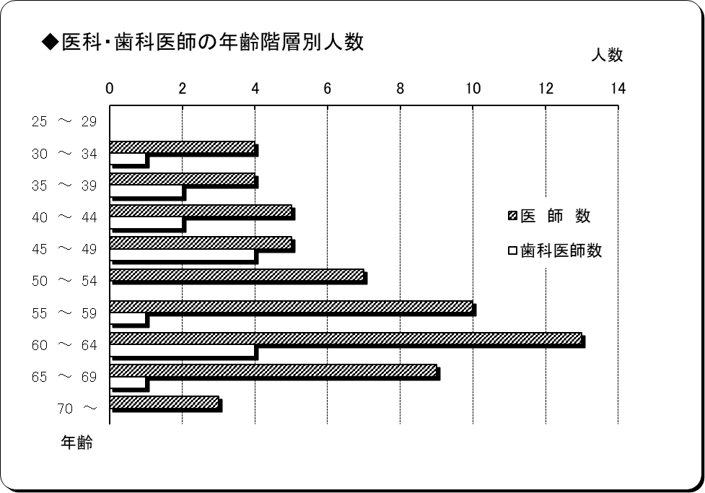
６ 医師・歯科医師の年齢階層別状況
令和２年４月１日現在
年 齢 | 医 師 数 | 歯科医師数 | 計 | 割合
25 ～ 29 | 0 | 0 | 0 | 0.00%
30 ～ 34 | 4 | 1 | 5 | 6.67%
35 ～ 39 | 4 | 2 | 6 | 8.00%
40 ～ 44 | 5 | 2 | 7 | 9.33%
45 ～ 49 | 5 | 4 | 9 | 12.00%
50 ～ 54 | 7 | 0 | 7 | 9.33%
55 ～ 59 | 10 | 1 | 11 | 14.67%
60 ～ 64 | 13 | 4 | 17 | 22.67%
65 ～ 69 | 9 | 1 | 10 | 13.33%
70 ～ | 3 | 0 | 3 | 4.00%
計 | 60 | 15 | 75 | 100.00%
平均年齢 | 54.72歳 | 49.67歳 | 53.71歳 | ―
※臨時医師・歯科医師を除く。

７勤続年数
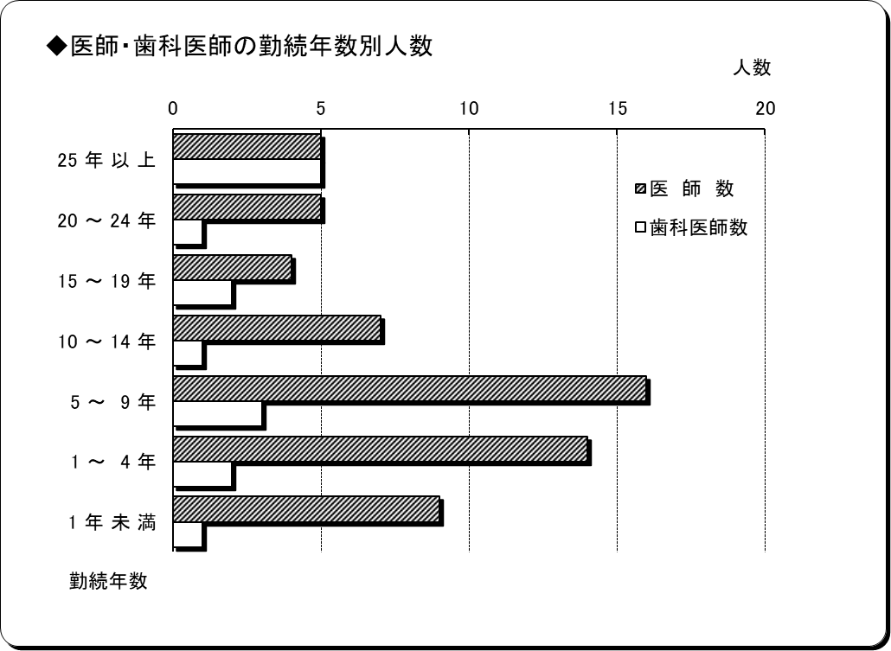
７ 医師・歯科医師の勤続年数
令和２年４月１日現在
勤 続 年 数 | 医 師 数 | 歯科医師数 | 計 | 割合
25 年 以 上 | 5 | 5 | 10 | 13.33%
20 ～ 24 年 | 5 | 1 | 6 | 8.00%
15 ～ 19 年 | 4 | 2 | 6 | 8.00%
10 ～ 14 年 | 7 | 1 | 8 | 10.67%
5 ～ 9 年 | 16 | 3 | 19 | 25.33%
1 ～ 4 年 | 14 | 2 | 16 | 21.33%
1 年 未 満 | 9 | 1 | 10 | 13.33%
計 | 60 | 15 | 75 | 100.00%
平均勤続年数 | 9.32年 | 16.54年 | 10.77年 | ―
※臨時医師・歯科医師を除く。

